チェックリスト
01.入会申込書のシートから入力下さい。
共通する項目は他のシートに反映されます。
各シート 緑色部分は都度入力下さい。
入会申込に必要な書類
協会指定提出書類 |  |  | 自己で用意する書類
１ | □ | 入会申込書（全日+保証） | 14 | □ | 免許申請書の写し一式 （既免許業者は更新申請書） ※不足書類がある場合は再作成の上提出
２ | □ | 弁済業務保証金分担金納付書 |  | □ | 【府庁オンライン申請】 ①出力される帳票 ②ご自身でアップロードされたファイル全ての写し ③申請後の申請ステータス画面
３ | □ | 公益社団法人 全日本不動産協会 個人情報のお取り扱いについて

４ | □ | 公益社団法人 不動産保証協会 個人情報のお取り扱いについて
 |  |  | 15 | □ | 【既供託業者のみ】 ①宅建免許証の写し ②供託書（1,000万円分）の写し
５ | □ | 一般社団法人全国不動産協会入会申込書 | 16 | □ | 大阪府発行免許通知はがきの写 既免許業者は免許証の写し ※大臣免許＝免許決定通知書（地方整備局発行）
６ | □ | 全日本不動産政治連盟入会申込書
７ | □ | 誓約書（実印押印） | 17 | □ | 【法人申請者】 ①法人印鑑証明書 原本1通
８ | □ | 確約書 （実印押印） |  | □ | ②連帯保証人（代表者）の印鑑証明書 原本1通
９ | □ | 連帯保証人届出書(法人の場合） ※主たる個人の場合、審査結果による （署名・実印押印） |  | □ | ③法人の登記事項証明書 写し1通 （事業目的欄に宅建業を営む旨の記載が必要）
10 | □ | 代表者届（代表者が2名以上の場合のみ） |  | □ | 【個人申請者】個人印鑑証明書 原本1通
11 | □ | 専任取引士届（専任取引士が2名以上の場合のみ）
12 | □ | 近畿レインズ・ラビーネット加入申込書 | ◆ | □ | 他協会社員の場合は『弁済業務保証金分担金納付書』写し（供託書写し添付）
13 | □ | 写真・取引士証の表・裏写し
 | ※免許申請直後からお申込みいただけます。 ※公的証明書は事務局受付より3ヶ月以内に発行されたものをご提出下さい。 （但し、内容に変更がある場合は最新のものをご用意ください。） ※日付・印鑑等の記入、押印漏れにご注意下さい。 ※従たる事務所がある場合は、別途書類が必要になります。 ※6は関連団体です。 ※入会が承認されない場合は申込書類一式は返還致しますが、その理由はお知らせ できませんので予めご了承下さい。

連絡先
 |  |  |  |  |  |  |  |  |  |  |  |  | 入会申込み書に添えてご提出下さい。
 | 入会希望者 審査書類 |  |  |  |  |  |  |  |  |  | 本店 | 支店
 |  |  |  |  |  |  |  |  |  |  | ○

支部 | 本部 | 咲洲 |  |  | 受付日 |  |  | 年 |  | 月 |  | 日
 |  |  |  |  | 審査日 |  |  | 年 |  | 月 |  | 日

←①入会申込書の内容が反映されます。
支部 |  | 商号 |  |  |  |  | 代表者 |  |  | 専任取引士
 |  | 0 |  |  |  |  | 0 |  |  | 0
 |  |  |  |  |  |  |  |  |  | 政令使用人
 |  | ＴＥＬ | 0 |  |  |  |  |  |  | 0
免許番号 |  | 国土交通大臣 |  | （１） |  | 0 |  |  | 府庁受付 日付 |  | 2019.1.8
←赤字部分を入力ください
 |  | 大阪府知事 |  |  |  |  |  |  | 番号 |  | 16-111
入会手続・事務所調査・面接 連絡先 |  | ０９０－××××-×××× |  |  |  |  | 担当者名 |  | 全日 花子
審査結果・ 入会金連絡先 |  | Ｍａｉｌ | XXXXX@XXXXXX.ne.jp
【申込代理人記入欄】
行政書士 |  | 氏名
←代理人の方は入力ください
 |  | 事務所名
 |  | 所在地
 |  | 連絡先 |  | ＴＥＬ

本部委員会記入欄 | メモ欄

 | 委員長 | 委員 | 委員 | 委員 | 委員 | 委員 | 委員 | 委員 | 委員 | 委員 | 委員 | 委員

 |  | 公益社団法人 全日本不動産協会大阪府本部
 |  | 公益社団法人 不動産保証協会大阪府本部
 |  | 〒540-0012 大阪市中央区谷町1-3-26 全日大阪会館
 |  | TEL:06-6947-0341 FAX:06-6947-7661

06.全日本不動産政治連盟入会申込書
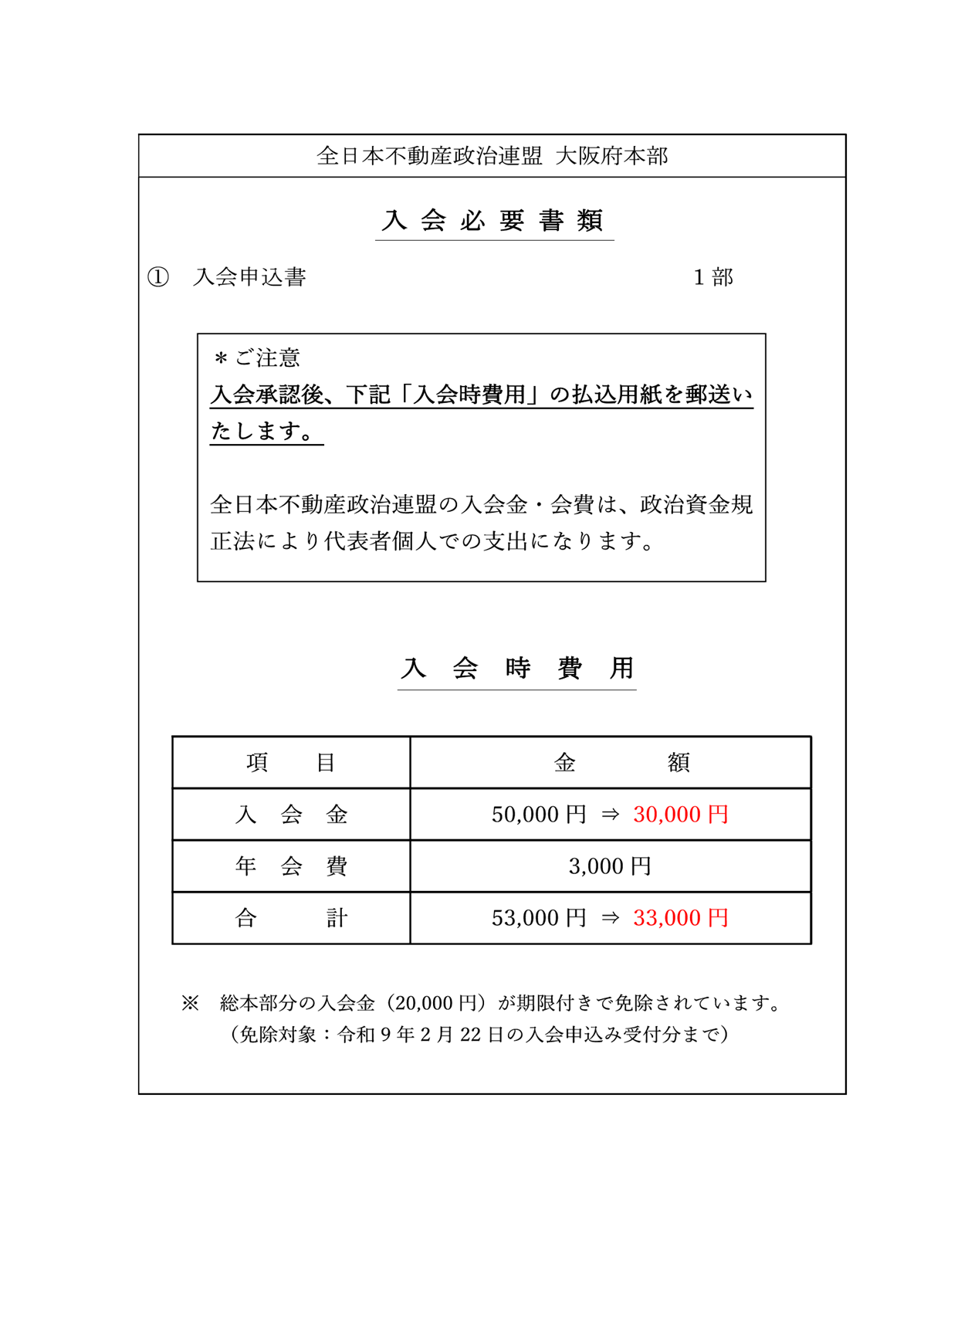

入 会 申 込 書

 | 全日本不動産政治連盟 会長 殿

 |  | 私は、この度、全日本不動産政治連盟の主旨に賛同し、入会致します。

 |  |  | 令和 | 年 | 月 | 日

 | フリガナ

 | 氏名

 | 現住所
 | （自宅）

 | 所属している 会社名

 | 所在地

14.統括管理者
犯罪収益移転防止法上の統括管理者の選任について

国土交通省及び警察庁より、
犯罪による収益の移転防止に関する法律（犯収法）に基づく履行の更なる徹底について要請がなされたことを受けて、２０２５年１０月２日付で流通６団体（全日、全宅連、不動協、FRK、全住協、推進センター）により、『不動産業における犯罪収益移転防止法に基づく措置の徹底に関する申合せ』がなされております。（詳細はこちらからご確認いただけます。）
この中で、犯収法に基づく特定事業者が行うべき措置の一つとして「取引時確認等の措置の的確な実施のために（中略）業務を統括管理する者（統括管理者）」を選任することが定められているため、本会では次のとおり一律の対応を図っております。

＜基本方針＞
原則 会員の事業を全般的に把握・監理している代表者（ただし、主たる事務所に政令で定める使用人が設置されている場合はその者）をもって犯収法上の統括管理者に当てる。
例外 会員の事業規模や運営体制等に照らし、特に代表者又は政令使用人以外の者がより適任であると判断される場合は別途その者をもって統括管理者に当てる。
＜届出手続＞
原則 現行の登録状況により判断するため個別の届出は要しない。
例外 WEBフォーム等により個別に届出を行う。

▶届出はこちら

貴社について、代表者又は政令使用人以外の者を統括管理者に当てる場合は、上記赤ボタンのリンクより届出フォームへの入力をお願いいたします。

15.アンケート・紹介者
会員サービス向上・組織拡充のため、アンケートへのご協力をお願いします。
紹介者の登録もこちらからご入力ください。

アンケート入口

